C IV - LZ 2020 SH Teil 6

Statistisches Amt
für Hamburg und Schleswig-Holstein

 | STATISTISCHE BERICHTE
 | Kennziffer: C IV - LZ 2020 SH, Teil 6 Personal- und Arbeitsverhältnisse

 | Arbeitskräfte
 | in den landwirtschaftlichen Betrieben
 | Schleswig-Holsteins 2020

 | endgültiges Ergebnis der Landwirtschaftszählung

 | Herausgegeben am: 13. Dezember 2022

Abb. 1 Regionale Einheiten
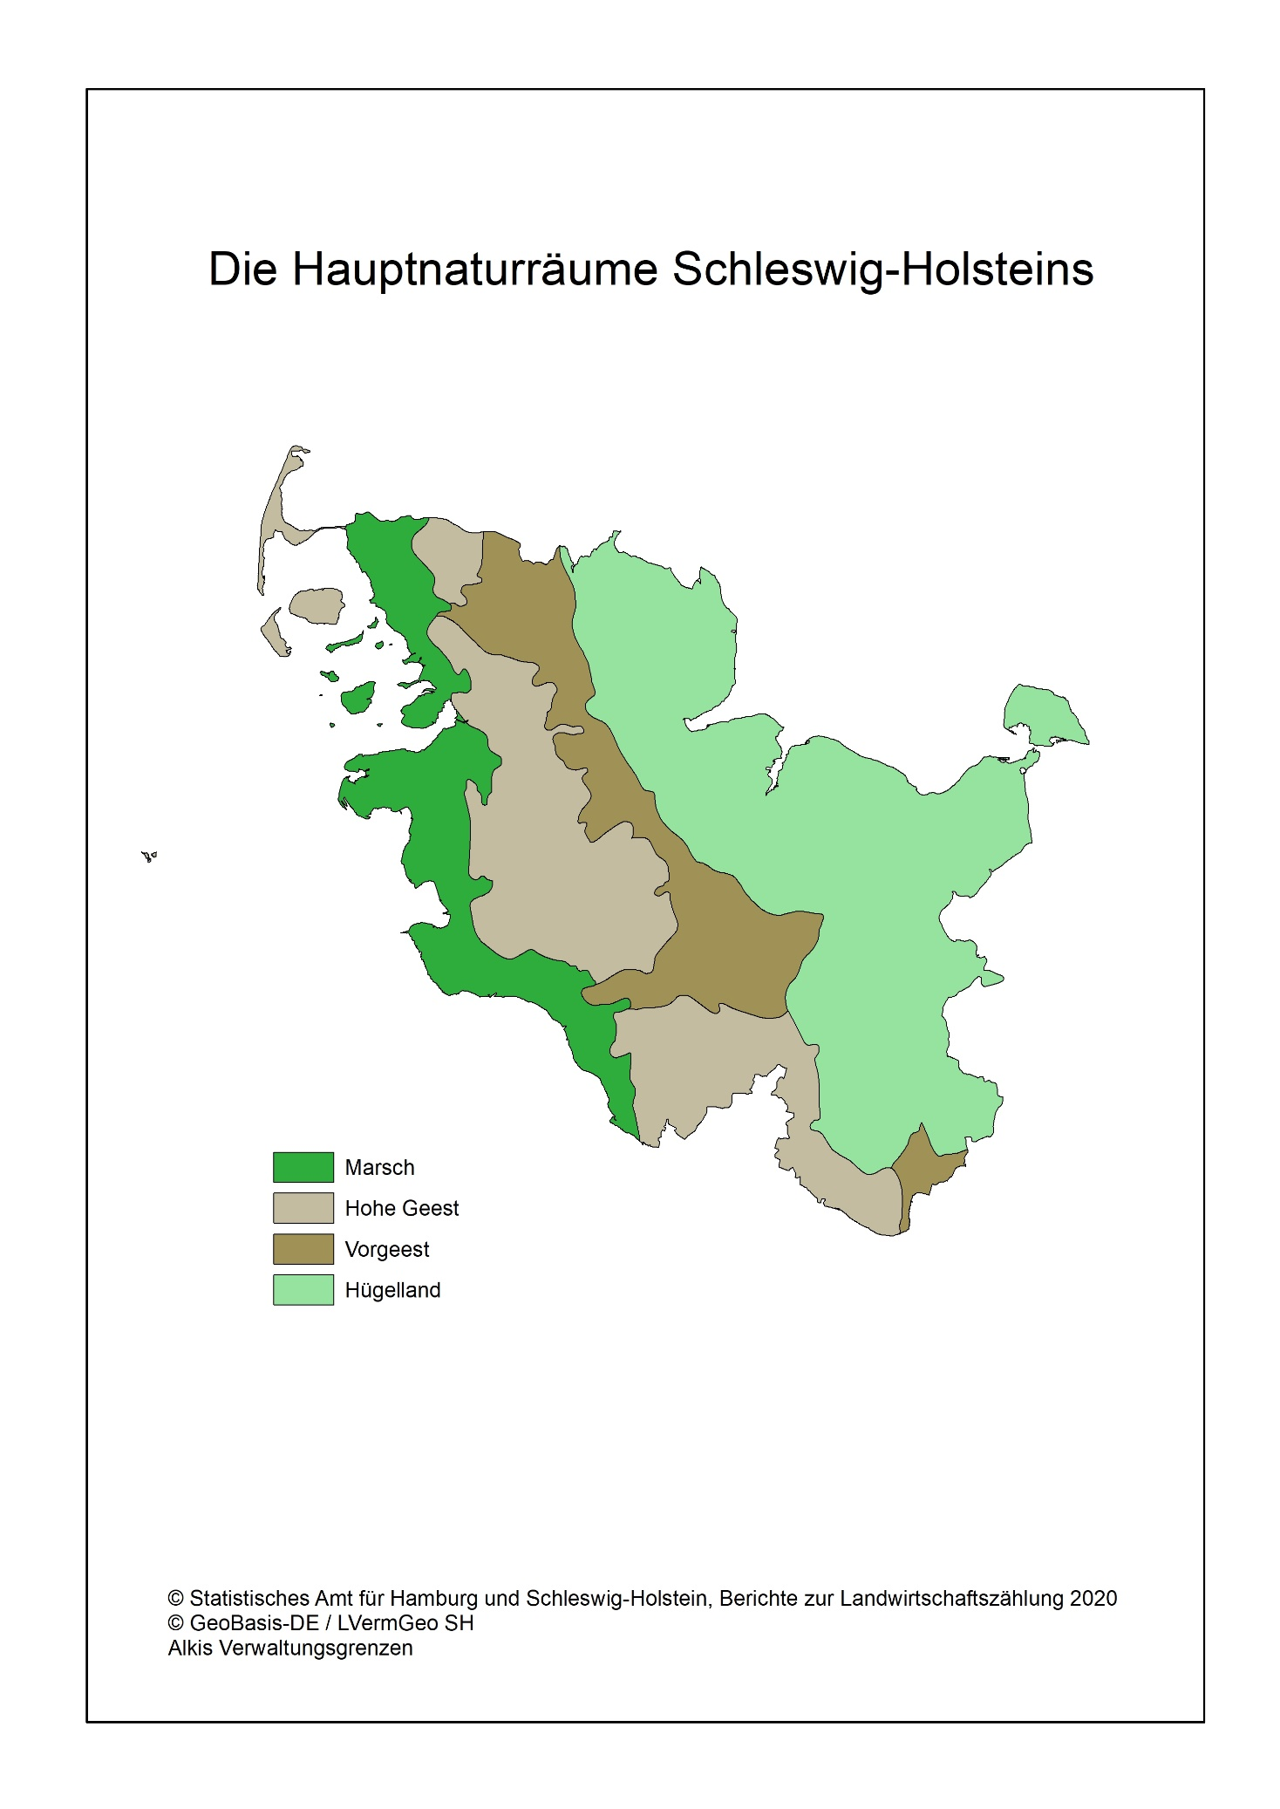
Abb. 1 Regionale Einheiten - Die Hauptnaturräume Schleswig-Holsteins

Abb. 2a, b, c
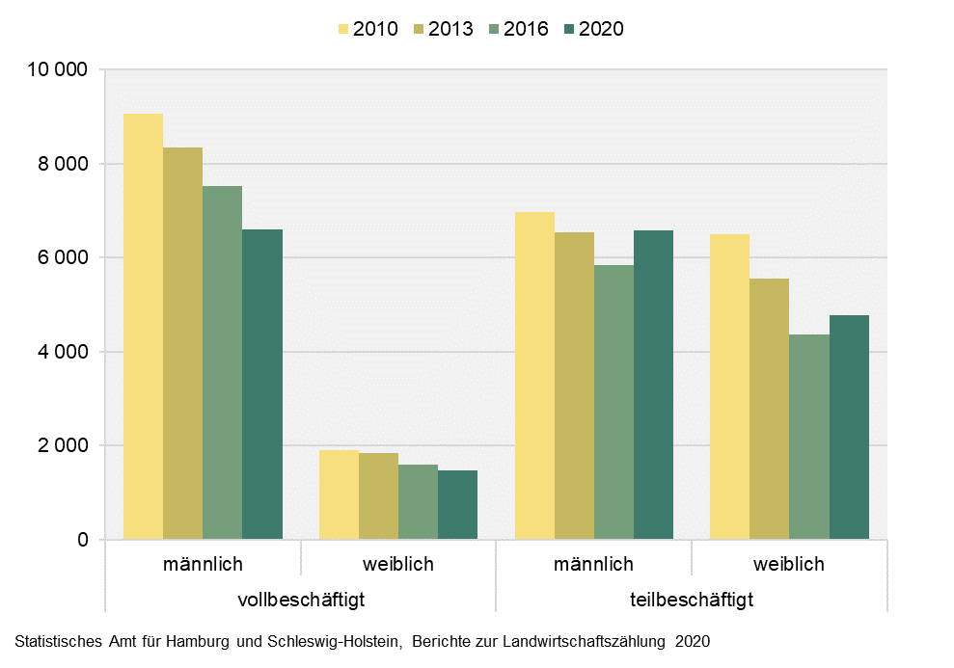
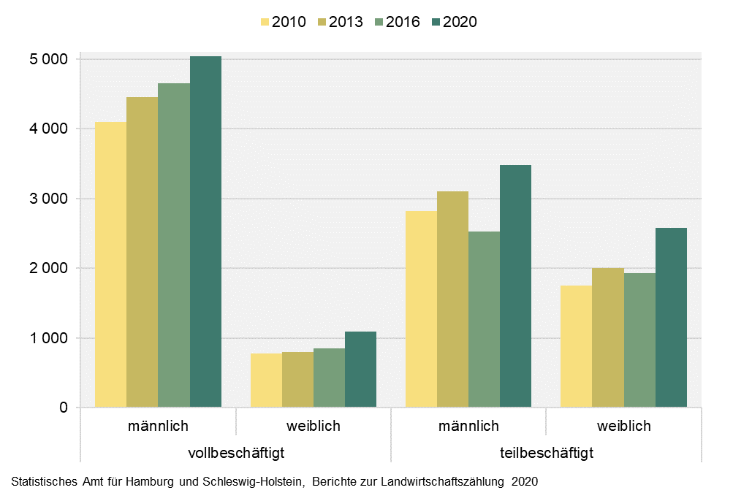
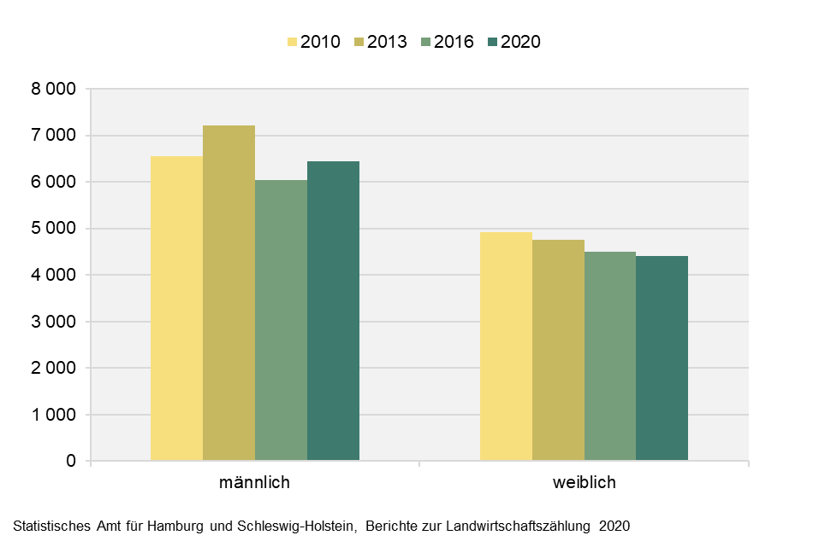
Abb. 2a Entwicklung der Familienarbeitskräfte in landwirtschaftlichen Betrieben in Schleswig-Holstein zwischen 2010 und 2020 nach Art der Beschäftigung und Geschlecht | Abb. 2b Entwicklung der ständigen Arbeitskräfte in landwirtschaftlichen Betrieben in Schleswig-Holstein zwischen 2010 und 2020 nach Art der Beschäftigung und Geschlecht | Abb. 2c Entwicklung der Saisonarbeitskräfte in landwirtschaftlichen Betrieben in Schleswig-Holstein zwischen 2010 und 2020 nach Art der Beschäftigung und Geschlecht
- Anzahl der Personen - | - Anzahl der Personen - | - Anzahl der Personen -

Abb. 3
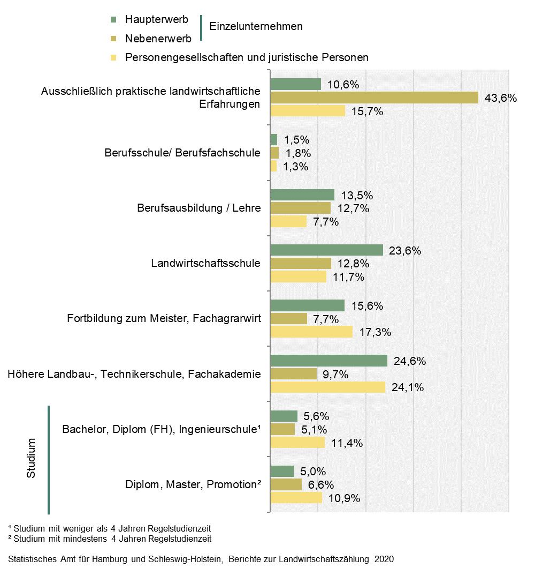
Abb. 3 Landwirtschaftliche Berufsbildung: Jeweils höchster Abschluss der Betriebsleiter / Geschäftsführer in den landwirtschaftlichen Betrieben in Schleswig-Holstein 2020 nach Rechtsformen und Sozioökonomik
- in Prozent -

Abb. 4
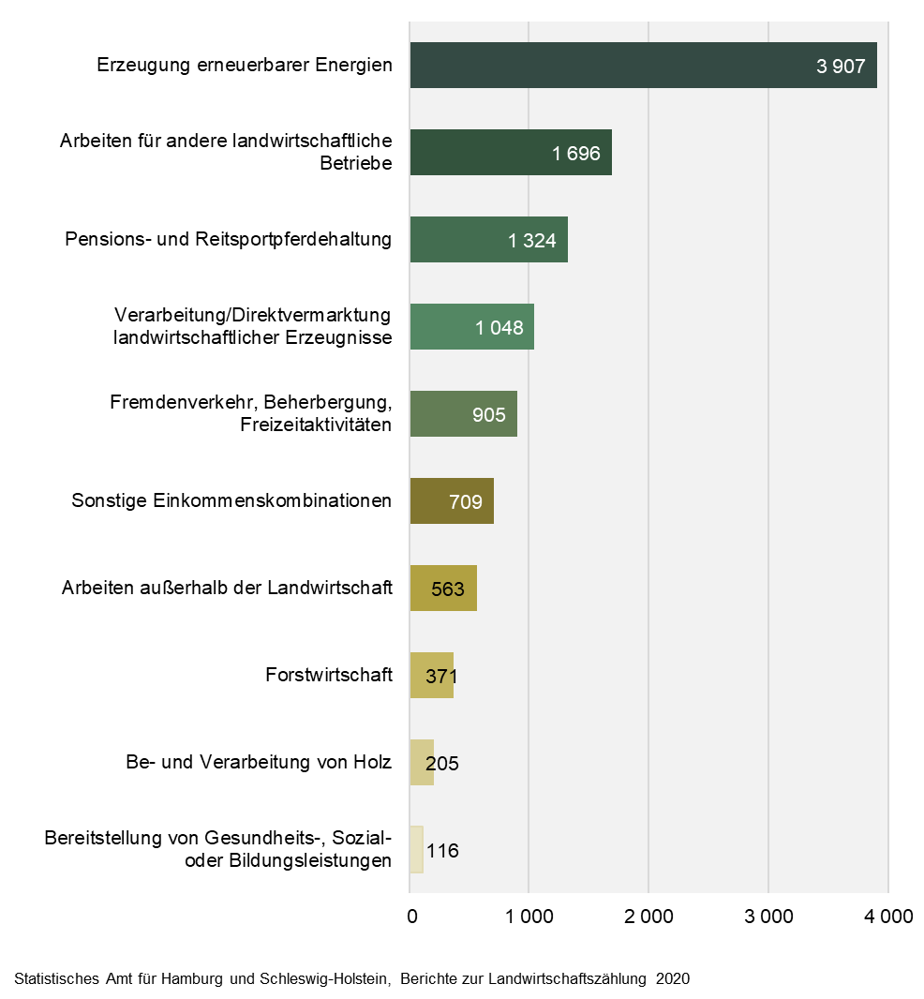
Abb. 4 Häufigste Einkommenskombinationen landwirtschaftlicher Betriebe in Schleswig-Holstein 2020
– Anzahl Betriebe –

